상품제안서
그라데이션 네일케어세트 5P | 상품코드: F30584

 |  |  |  |  |  |  | 02-412-0044 | www.easy1.co.kr
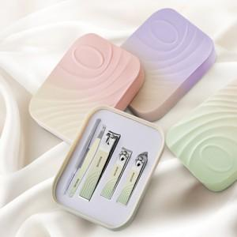

【상세/제작정보】

【인쇄/포장옵션】 | 실크, 풀칼라 / OPP(비닐)

【공급단가】 | 수량 | 50~ | 100~ | 500~ | 1,000~ | 2,000~
*VAT별도 | 단가 | 3,600원 | 3,540원 | 3,450원 | 3,390원 | 3,300원

【상품 URL】 | https://dev.easy1.co.kr:443/src/goods_detail.php?gdno=30584

